2410082 Report
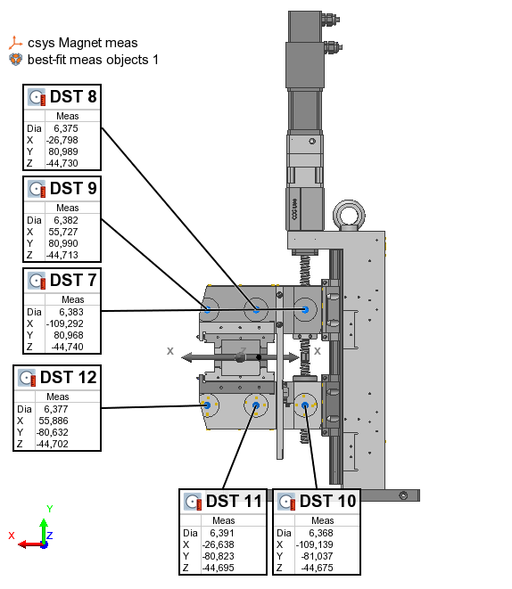
PS Type |  |  |  |  | Table Type | Feature
PS serial no | 2410082
Measurement date | 2024-08-13 |  |  |  | Name | Control | Meas
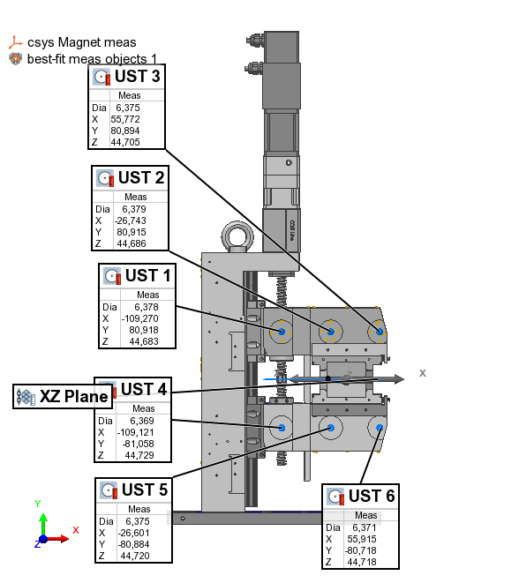
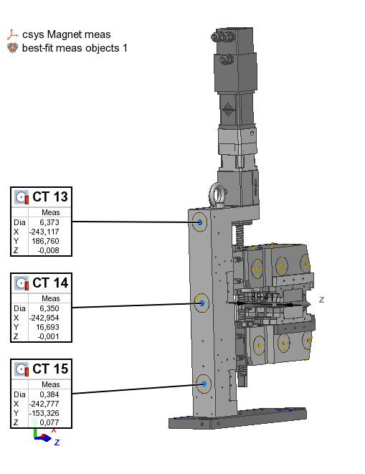
 |  |  |  |  | UST 1 | X | -109.270
 |  | x | y | z | UST 1 | Y | 80.918
 | UST 1 | -109.270 | 80.918 | 44.660 | UST 1 | Z | 44.683
 | UST 2 | -26.743 | 80.915 | 44.663 | UST 2 | X | -26.743
 | UST 3 | 55.772 | 80.894 | 44.682 | UST 2 | Y | 80.915
 | UST 4 | -109.121 | -81.058 | 44.706 | UST 2 | Z | 44.686
 | UST 5 | -26.601 | -80.884 | 44.697 | UST 3 | X | 55.772
 | UST 6 | 55.915 | -80.718 | 44.695 | UST 3 | Y | 80.894
 |  |  |  |  | UST 3 | Z | 44.705
 | DST 7 | -109.292 | 80.968 | -44.763 | UST 4 | X | -109.121
 | DST 8 | -26.798 | 80.989 | -44.753 | UST 4 | Y | -81.058
 | DST 9 | 55.727 | 80.990 | -44.736 | UST 4 | Z | 44.729
 | DST 10 | -109.139 | -81.037 | -44.698 | UST 5 | X | -26.601
 | DST 11 | -26.638 | -80.823 | -44.718 | UST 5 | Y | -80.884
 | DST 12 | 55.886 | -80.632 | -44.725 | UST 5 | Z | 44.720
 |  |  |  |  | UST 6 | X | 55.915
 | CT 13 | -243.117 | 186.760 | -0.031 | UST 6 | Y | -80.718
 | CT 14 | -242.954 | 16.693 | -0.024 | UST 6 | Z | 44.718
 | CT 15 | -242.777 | -153.326 | 0.054 | DST 7 | X | -109.292
 |  |  |  |  | DST 7 | Y | 80.968
 |  |  |  |  | DST 7 | Z | -44.740
 |  |  |  |  | DST 8 | X | -26.798
 |  |  |  |  | DST 8 | Y | 80.989
 |  |  |  |  | DST 8 | Z | -44.730
 |  |  |  |  | DST 9 | X | 55.727
 |  |  |  |  | DST 9 | Y | 80.990
 |  |  |  |  | DST 9 | Z | -44.713
 |  |  |  |  | DST 10 | X | -109.139
 |  |  |  |  | DST 10 | Y | -81.037
 |  |  |  |  | DST 10 | Z | -44.675
 |  |  |  |  | DST 11 | X | -26.638
 |  |  |  |  | DST 11 | Y | -80.823
 |  |  |  |  | DST 11 | Z | -44.695
 |  |  |  |  | DST 12 | X | 55.886
 |  |  |  |  | DST 12 | Y | -80.632
 |  |  |  |  | DST 12 | Z | -44.702
 |  |  |  |  | CT 13 | X | -243.117
 |  |  |  |  | CT 13 | Y | 186.760
 |  |  |  |  | CT 13 | Z | -0.008
 |  |  |  |  | CT 14 | X | -242.954
 |  |  |  |  | CT 14 | Y | 16.693
 |  |  |  |  | CT 14 | Z | -0.001
 |  |  |  |  | CT 15 | X | -242.777
 |  |  |  |  | CT 15 | Y | -153.326
 |  |  |  |  | CT 15 | Z | 0.077

 |  |  |  |  | Offset | dZ | 0.023

2410089 Report
PS Type |  |  |  |  | Table Type | Feature
PS serial no | 2410089
Measurement date | 2024-09-05 |  |  |  | Name | Control | Meas
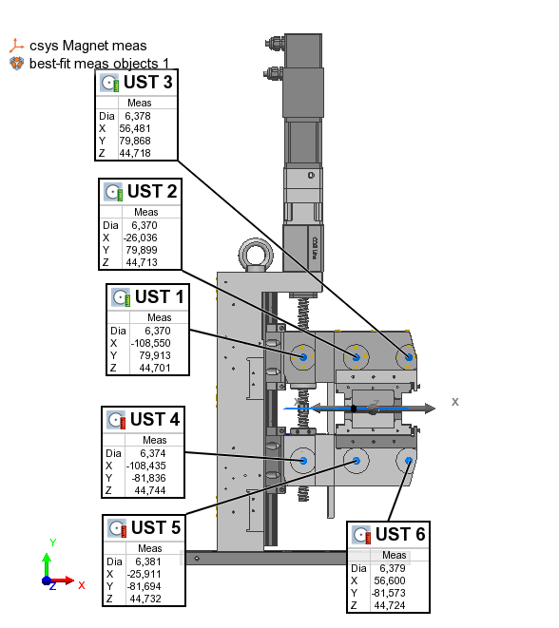
 |  |  |  |  | UST 1 | X | -108.550
 |  | x | y | z | UST 1 | Y | 79.913
 | UST 1 | -108.550 | 79.913 | 44.610 | UST 1 | Z | 44.701
 | UST 2 | -26.036 | 79.899 | 44.622 | UST 2 | X | -26.036
 | UST 3 | 56.481 | 79.868 | 44.627 | UST 2 | Y | 79.899
 | UST 4 | -108.435 | -81.836 | 44.653 | UST 2 | Z | 44.713
 | UST 5 | -25.911 | -81.694 | 44.641 | UST 3 | X | 56.481
 | UST 6 | 56.600 | -81.573 | 44.633 | UST 3 | Y | 79.868
 |  |  |  |  | UST 3 | Z | 44.718
 | DST 7 | -108.581 | 79.939 | -44.825 | UST 4 | X | -108.435
 | DST 8 | -26.069 | 79.936 | -44.819 | UST 4 | Y | -81.836
 | DST 9 | 56.443 | 79.944 | -44.812 | UST 4 | Z | 44.744
 | DST 10 | -108.414 | -81.751 | -44.787 | UST 5 | X | -25.911
 | DST 11 | -25.871 | -81.583 | -44.800 | UST 5 | Y | -81.694
 | DST 12 | 56.640 | -81.415 | -44.809 | UST 5 | Z | 44.732
 |  |  |  |  | UST 6 | X | 56.600
 | CT 13 | -242.376 | 185.933 | -0.002 | UST 6 | Y | -81.573
 | CT 14 | -242.237 | 15.914 | -0.037 | UST 6 | Z | 44.724
 | CT 15 | -242.079 | -154.075 | 0.040 | DST 7 | X | -108.581
 |  |  |  |  | DST 7 | Y | 79.939
 |  |  |  |  | DST 7 | Z | -44.734
 |  |  |  |  | DST 8 | X | -26.069
 |  |  |  |  | DST 8 | Y | 79.936
 |  |  |  |  | DST 8 | Z | -44.728
 |  |  |  |  | DST 9 | X | 56.443
 |  |  |  |  | DST 9 | Y | 79.944
 |  |  |  |  | DST 9 | Z | -44.721
 |  |  |  |  | DST 10 | X | -108.414
 |  |  |  |  | DST 10 | Y | -81.751
 |  |  |  |  | DST 10 | Z | -44.696
 |  |  |  |  | DST 11 | X | -25.871
 |  |  |  |  | DST 11 | Y | -81.583
 |  |  |  |  | DST 11 | Z | -44.709
 |  |  |  |  | DST 12 | X | 56.640
 |  |  |  |  | DST 12 | Y | -81.415
 |  |  |  |  | DST 12 | Z | -44.718
 |  |  |  |  | CT 13 | X | -242.376
 |  |  |  |  | CT 13 | Y | 185.933
 |  |  |  |  | CT 13 | Z | 0.089
 |  |  |  |  | CT 14 | X | -242.237
 |  |  |  |  | CT 14 | Y | 15.914
 |  |  |  |  | CT 14 | Z | 0.054
 |  |  |  |  | CT 15 | X | -242.079
 |  |  |  |  | CT 15 | Y | -154.075
 |  |  |  |  | CT 15 | Z | 0.131

 |  |  |  |  | Offset | dZ | 0.091

